Karte
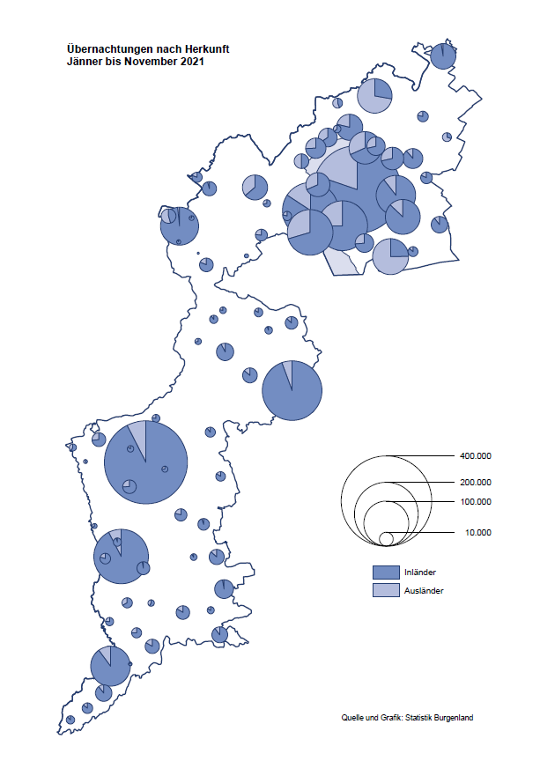

Bgld
Ankünfte nach Unterkunftsart |  |  |  |  |  |  |  | Übernachtungen nach Unterkunftsart |  |  |  |  |  |  |  | Daten für Grafik 2:
November 2021 |  |  |  |  |  |  |  | November 2021 |  |  |  |  |  |  |  |  | Monat | 2021 | 2020 | Ø 2010-2020 | 2020 | 2019 | 2018 | 2017 | 2016 | 2015 | 2014 | 2013 | 2012 | 2011 | 2010

Unterkunftsart | Ankünfte |  |  |  |  |  |  | Unterkunftsart | Übernachtungen |  |  |  |  |  |  |  |  | 2,426,400 | 2,287,961 | 2,920,278 | 2,287,961 | 3,144,232 | 3,050,564 | 3,092,657 | 3,084,025 | 2,914,691 | 2,912,637 | 2,853,243 | 2,938,655 | 2,933,357 | 2,911,034
 | Inländer |  | Ausländer |  | insgesamt |  |  |  | Inländer |  | Ausländer |  | insgesamt
 | 2020 | 2021 | 2020 | 2021 | 2020 | 2021 | % |  | 2020 | 2021 | 2020 | 2021 | 2020 | 2021 | % | Jänner | 1 | 29,476 | 145,353 | 138,168 | 145,353 | 142,561 | 145,246 | 145,386 | 144,674 | 134,038 | 133,981 | 132,179 | 136,230 | 128,519 | 131,684
 |  |  |  |  |  |  |  |  |  |  |  |  |  |  |  | Feber | 2 | 34,472 | 151,431 | 139,118 | 151,431 | 140,588 | 142,295 | 142,728 | 145,581 | 135,782 | 142,631 | 131,305 | 135,387 | 132,050 | 130,518
Burgenland | 5,233 | 35,395 | 1,312 | 5,518 | 6,545 | 40,913 |  | Burgenland | 40,535 | 109,642 | 5,501 | 16,508 | 46,036 | 126,150 |  | März | 3 | 45,792 | 64,358 | 148,120 | 64,358 | 163,253 | 168,732 | 155,317 | 173,021 | 148,988 | 147,200 | 164,265 | 148,907 | 139,865 | 155,416
Gewerbl. Beherbergungsbetrieb | 3,023 | 29,534 | 969 | 4,390 | 3,992 | 33,924 |  | Gewerbl. Beherbergungsbetrieb | 10,488 | 69,085 | 2,967 | 12,273 | 13,455 | 81,358 |  | April | 4 | 50,285 | 5,072 | 193,444 | 5,072 | 244,826 | 224,025 | 232,034 | 202,440 | 201,029 | 212,756 | 185,187 | 215,698 | 211,430 | 193,387
5/4-Stern | 920 | 20,395 | 377 | 1,954 | 1,297 | 22,349 |  | 5/4-Stern | 3,927 | 49,906 | 891 | 6,462 | 4,818 | 56,368 |  | Mai | 5 | 158,476 | 46,179 | 267,078 | 46,179 | 283,418 | 306,488 | 278,950 | 328,809 | 292,559 | 285,056 | 297,188 | 278,023 | 257,616 | 283,574
3-Stern | 1,830 | 7,666 | 404 | 1,343 | 2,234 | 9,009 |  | 3-Stern | 5,605 | 15,880 | 1,609 | 3,292 | 7,214 | 19,172 |  | Juni | 6 | 333,648 | 233,437 | 307,010 | 233,437 | 353,757 | 312,160 | 347,452 | 298,750 | 304,686 | 319,646 | 276,693 | 292,628 | 343,074 | 294,830
2/1-Stern | 273 | 1,473 | 188 | 1,093 | 461 | 2,566 |  | 2/1-Stern | 956 | 3,299 | 467 | 2,519 | 1,423 | 5,818 |  | Juli | 7 | 472,159 | 447,640 | 423,318 | 447,640 | 430,134 | 431,967 | 436,808 | 437,717 | 417,086 | 403,168 | 408,674 | 409,575 | 413,893 | 419,841
Privatquartier nicht auf Bauernhof | 224 | 1,495 | 107 | 326 | 331 | 1,821 |  | Privatquartier nicht auf Bauernhof | 611 | 3,137 | 724 | 1,044 | 1,335 | 4,181 |  | Aug | 8 | 557,336 | 546,671 | 508,075 | 546,671 | 513,292 | 486,508 | 503,565 | 510,434 | 483,048 | 494,104 | 488,499 | 519,743 | 517,405 | 525,560
Privatquartier auf Bauernhof | 102 | 764 | 17 | 132 | 119 | 896 |  | Privatquartier auf Bauernhof | 217 | 1,563 | 90 | 296 | 307 | 1,859 |  | Sept | 9 | 360,851 | 369,853 | 293,791 | 369,853 | 301,838 | 294,404 | 306,558 | 299,008 | 282,739 | 260,716 | 264,879 | 291,135 | 281,631 | 278,944
Campingplatz | 105 | 181 | 0 | 66 | 105 | 247 |  | Campingplatz | 219 | 550 | 0 | 247 | 219 | 797 |  | Okt | 10 | 257,755 | 203,553 | 212,194 | 203,553 | 225,667 | 217,367 | 218,450 | 217,470 | 203,272 | 206,019 | 203,858 | 211,959 | 211,883 | 214,636
Kurheim der Sozialvers.träger | 286 | 364 | 2 | 0 | 288 | 364 |  | Kurheim der Sozialvers.träger | 7,909 | 9,839 | 60 | 0 | 7,969 | 9,839 |  | Nov | 11 | 126,150 | 46,036 | 164,967 | 46,036 | 193,867 | 183,958 | 181,241 | 179,370 | 171,475 | 171,477 | 179,421 | 179,009 | 165,174 | 163,604
Private und öffentliche Kurheime | 1,134 | 1,260 | 5 | 13 | 1,139 | 1,273 |  | Private und öffentliche Kurheime | 19,978 | 21,531 | 82 | 163 | 20,060 | 21,694 |  | Dez | 12 |  | 28,378 | 124,993 | 28,378 | 151,031 | 137,414 | 144,168 | 146,751 | 139,989 | 135,883 | 121,095 | 120,361 | 130,817 | 119,040
Jugendherberge | 29 | 194 | 16 | 1 | 45 | 195 |  | Jugendherberge | 91 | 208 | 61 | 3 | 152 | 211
Ferienwohnung, Ferienhaus | 271 | 1,485 | 194 | 545 | 465 | 2,030 |  | Ferienwohnung, Ferienhaus | 920 | 3,482 | 1,515 | 2,294 | 2,435 | 5,776 |  | Überschrift1: | Übernachtungen im Burgenland 2015
Sonstige Unterkunft | 59 | 118 | 2 | 45 | 61 | 163 |  | Sonstige Unterkunft | 102 | 247 | 2 | 188 | 104 | 435 |  | Überschrift2: | im Vergleich zu 2015 und Ø 2005-2015

Übernachtungen im November nach Unterkunftsarten
Übernachtungen nach Monaten
 | Ø 2010-2020 | 2020 | 2021
Jänner | 138,168 | 145,353 | 29,476
Feber | 139,118 | 151,431 | 34,472
März | 148,120 | 64,358 | 45,792
April | 193,444 | 5,072 | 50,285
Mai | 267,078 | 46,179 | 158,476
Juni | 307,010 | 233,437 | 333,648
Juli | 423,318 | 447,640 | 472,159
Aug | 508,075 | 546,671 | 557,336
Sept | 293,791 | 369,853 | 360,851
Okt | 212,194 | 203,553 | 257,755
Nov | 164,967 | 46,036 | 126,150
Dez | 124,993 | 28,378
 |  |  |  |  |  |  |  |  |  |  |  |  |  |  |  | Daten für Grafik 1:
 |  |  |  |  |  |  |  |  |  |  |  |  |  |  |  |  | 2021 | 2020
 |  |  |  |  |  |  |  |  |  |  |  |  |  |  |  | 5/4-Stern | 56,368 | 4,818
 |  |  |  |  |  |  |  |  |  |  |  |  |  |  |  | 3-Stern | 19,172 | 7,214
 |  |  |  |  |  |  |  |  |  |  |  |  |  |  |  | 2/1-Stern | 5,818 | 1,423
 |  |  |  |  |  |  |  |  |  |  |  |  |  |  |  | Privatquartier | 6,040 | 1,642
 |  |  |  |  |  |  |  |  |  |  |  |  |  |  |  | Campingplatz | 797 | 219
 |  |  |  |  |  |  |  |  |  |  |  |  |  |  |  | Kurheim, Erhol. | 31,533 | 28,029
 |  |  |  |  |  |  |  |  |  |  |  |  |  |  |  | Sonst. Unterk. | 6,422 | 2,691

 |  |  |  |  |  |  |  |  |  |  |  |  |  |  |  | Kontrolle | 126,150 | 46,036

Gemeinde20
Die 20 Gemeinden mit den meisten Übernachtungen
November 2021

Gemeinde | Ankünfte |  |  | Übernachtungen
 | 2020 | 2021 | % | 2020 | 2021 | %

Bad Tatzmannsdorf | 684 | 5,806 |  | 13,111 | 30,667
Stegersbach | 203 | 4,875 |  | 830 | 12,533
Lutzmannsburg | 256 | 5,096 |  | 467 | 11,741
Bad Sauerbrunn | 621 | 573 |  | 7,215 | 8,145
Frauenkirchen | 142 | 3,286 |  | 430 | 6,096
Parndorf | 675 | 2,631 |  | 1,531 | 4,932
Rust | 118 | 1,452 |  | 2,897 | 4,780
Illmitz | 122 | 2,065 |  | 355 | 4,537
Sankt Andrä am Zicksee | 201 | 280 |  | 3,675 | 3,904
Jennersdorf | 123 | 1,491 |  | 393 | 3,333
Kittsee | 119 | 164 |  | 2,782 | 2,943
Podersdorf am See | 131 | 1,345 |  | 353 | 2,638
Neusiedl am See | 171 | 1,179 |  | 690 | 2,622
Pamhagen | 5 | 294 |  | 12 | 2,050
Eisenstadt | 253 | 744 |  | 793 | 1,808
Mönchhof | 186 | 246 |  | 1,456 | 1,536
Jois | 107 | 693 |  | 301 | 1,376
Gols | 81 | 472 |  | 691 | 1,337
Steinbrunn | 119 | 467 |  | 310 | 1,307
Eberau | 55 | 55 |  | 1,251 | 1,285

Die 10 Gemeinden mit den meisten Übernachtungen im November
 |  |  |  |  |  |  |  | Daten für Grafik: | 2020 | 2021 | 2020 | 2021
 |  |  |  |  |  |  | 1 | Bad Tatzmannsdorf | 13,111 | 30,667 | 86.6 | 86.4
 |  |  |  |  |  |  | 2 | Stegersbach | 830 | 12,533 | 5.5 | 35.3
 |  |  |  |  |  |  | 3 | Lutzmannsburg | 467 | 11,741 | 3.1 | 33.1
 |  |  |  |  |  |  | 4 | Bad Sauerbrunn | 7,215 | 8,145 | 47.7 | 23.0
 |  |  |  |  |  |  | 5 | Frauenkirchen | 430 | 6,096 | 2.8 | 17.2
 |  |  |  |  |  |  | 6 | Parndorf | 1,531 | 4,932 | 10.1 | 13.9
 |  |  |  |  |  |  | 7 | Rust | 2,897 | 4,780 | 19.1 | 13.5
 |  |  |  |  |  |  | 8 | Illmitz | 355 | 4,537 | 2.3 | 12.8
 |  |  |  |  |  |  | 9 | Sankt Andrä am Zicksee | 3,675 | 3,904 | 24.3 | 11.0
 |  |  |  |  |  |  | 10 | Jennersdorf | 393 | 3,333 | 2.6 | 9.4
 |  |  |  |  |  |  |  | restliche Gemeinden | 15,132 | 35,482 | 100.0 | 100.0

 |  |  |  |  |  |  |  | Insgesamt | 46,036 | 126,150

